Anexo 3
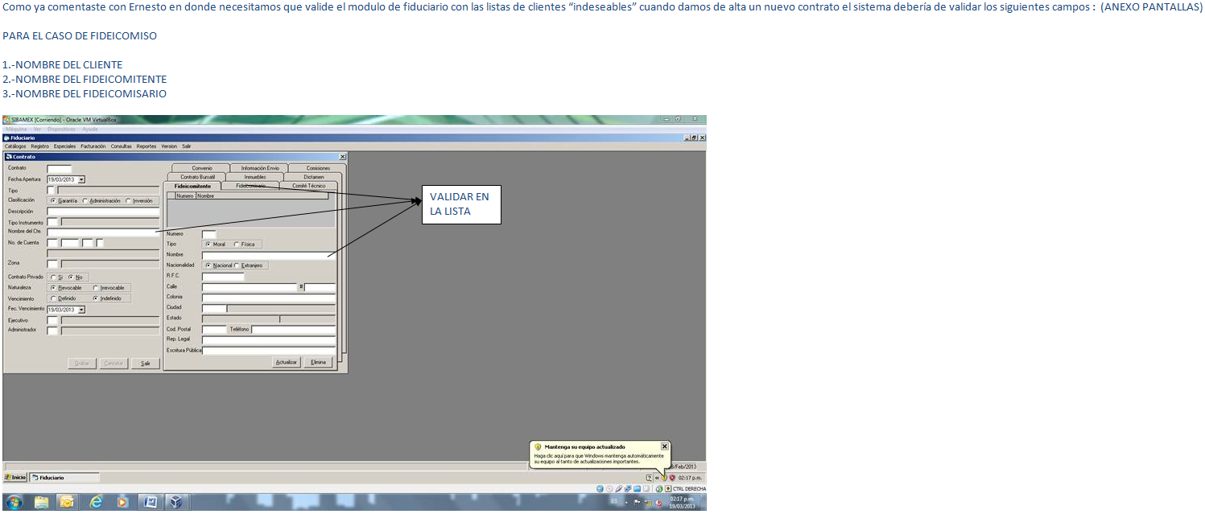
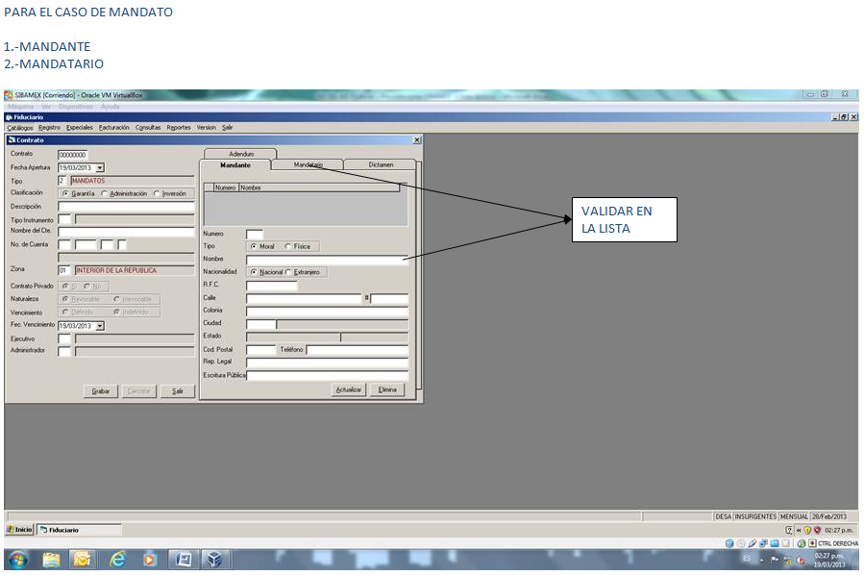
Definición de personas en módulo de Fiduciario para busqueda en listas restringidas.

